Descrizione
rev. 2016 | Click qui per la Matrice Acquisti
 | PRESENTAZIONE
 | LABORATORIO BAR
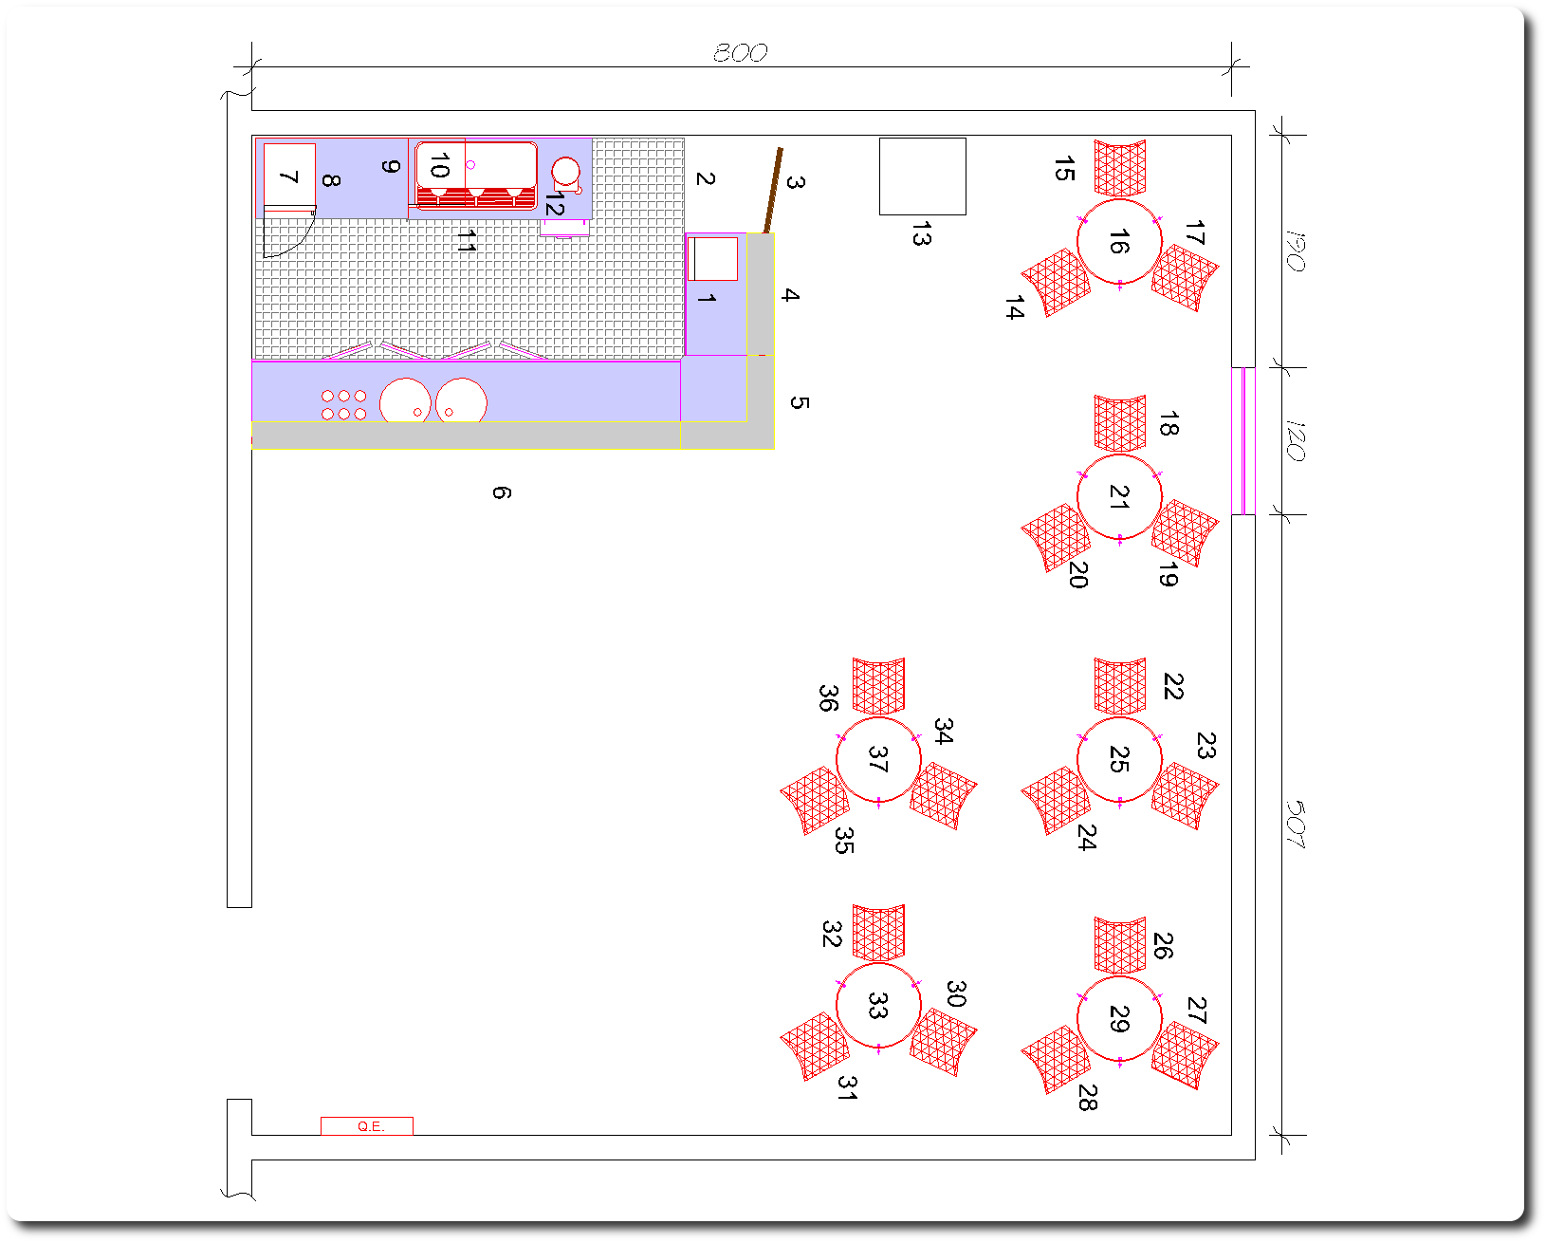

 | OBIETTIVI E FINALITÀ DELLA SOLUZIONE
 | Dotare la Scuola di un laboratorio BAR attraverso il quale gli allievi possono riprodurre fedelmente la gestione di un vero BAR dotato di apparecchiature standard e di tavoli e sedie per i clienti.

 | LA SOLUZIONE È COMPOSTA DA:
 | Arredi: N.1 Bancone Bar, N.6 Tavoli, N.18 sedie

 | Apparecchiature Professionali: Serie di apparecchiature professionali per Bar

 | Apparecchiature Informatiche e Software: N.1 PC Gestione, N.1 PC con schermo touch, N.1 tablet, Software gestione Bar, stampante termica per ordini, stampante ink jet, Schermo TV.

 | Impianti: Rete Wifi e Impianto elettrico.

 | DESCRIZIONE PROGETTO
 | La SIAD s.r.l. è Lieta di presentarVi il progetto di un laboratorio BAR dotato di tutte le aparecchiature professionali, di tavoli per i clienti, di sistema informatico per la gestione degli ordini. Gli allievi, grazie a questo Laboratorio, potranno realmente simulare la gestione di un BAR e potranno imparare ad utilizzare tutte le apparecchiature presenti.

